Опис пояснення
 |  | Розрахунок системи струмопідведення на базі кабельних візків

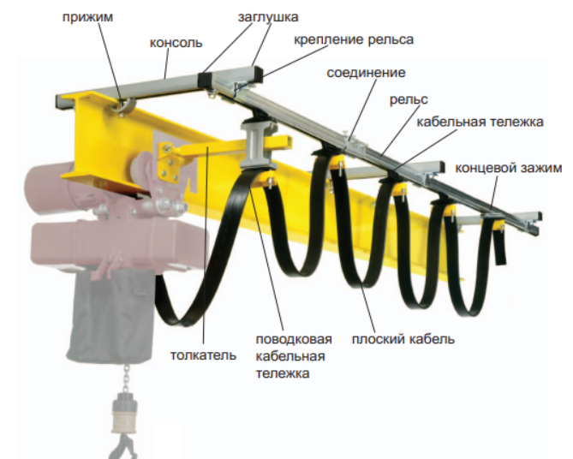
прижим
заглушка
консоль
кріплення рейки
з'єднувач рейки
направляюча рейка
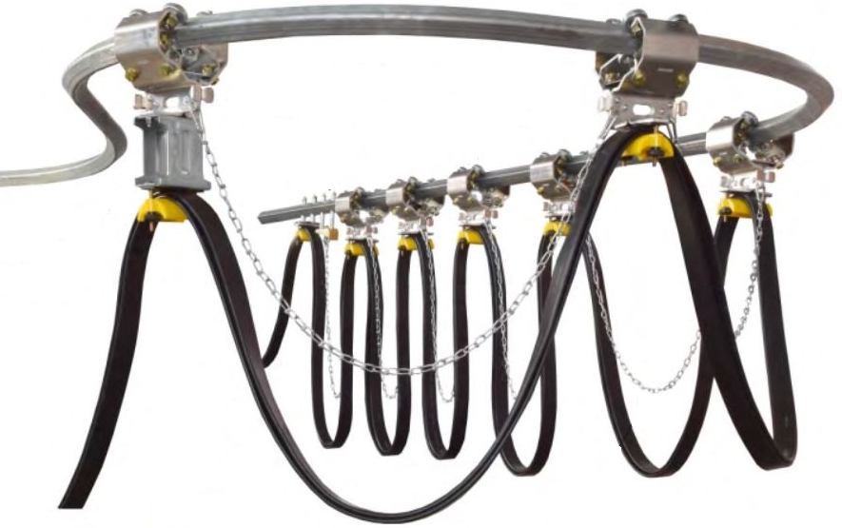

візок кабельний
зажим кінцевий

штовхач
візок-повідок
плаский кабель

Назва організації:
До уваги:
тел / пошта:

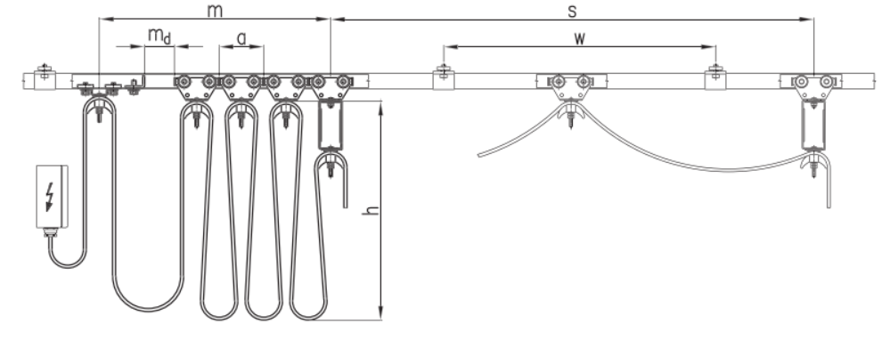

S - довжина (шлях руху) поводкового кабельного візка, м |  |  | 60 | z - кількість візків (без поводкового і без зажиму), шт |  | 36
a - довжина кабельного візка, м |  |  | 0.09 | n - кількість петель кабелю |  | 37
h - висота петлі (у випадку руху по радіусу hmaks=0,3*R овалу), м |  |  | 1 | m - довжина ділянки накопичення візків, м |  | 3.42
md - надбавка по довжині ділянки накопичення візків (мінімум md=a) |  |  | 0.09 | W - віддаль між кронштейнами кріплення. В практичних умовах:
f - коефіцієнт надбавки довжини кабеля f = 1,1 - 1,2 |  |  | 1.2 |  | для прямих відрізків - 1,5 - 2м
D - радіус кабельного сідла, м |  |  | 0.025 |  | для поворотів - 1,0 - 1,2м
 |  |  |  | L - довжина кабеля струмопроводу, м |  | 77

Виконав _________________________________ Гуменний Ярослав / 097-530-09-71

 | 2022-09-12

